Solicitud gráfica
 | Área: | Ciencias Naturales |  |  | Fecha:
 | Grado: | 6 |  |  | 2015-03-11
 | Título del tema: | El movimiento |  |  | ¿Cuaderno de estudio o recurso? | Recurso
 | Editor: | Diana Pequetita García Rodríguez |  |  | Motor del recurso | M5A

 | Código guion o recurso: | CN_06_12_REC260 | ← Para determinar este código, visite la hoja de Ayuda
 |  |  |  |  | ESPECIFICACIÓN DE ARCHIVOS A ENTREGAR
Núm. | Archivo Shutterstock o ruta en web | Imagen para: | Tipo | Formato | Nombre imagen SMALL | Tamaño imagen SMALL | Nombre imagen ZOOM | Tamaño imagen ZOOM | Descripción | Observaciones
IMG01 | Shutterstock 211862647 | Recurso M5A | Fotografía | Vertical | CN_06_12_REC260 _IMG01n.png | 286 x 286 px | CN_06_12_REC260 _IMG01a.png | 500 x 500 px | Carrito Montaña rusa | 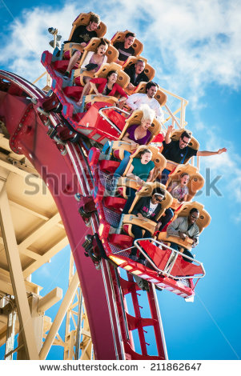
IMG02 | Shutterstock 150408947 | Recurso M5A | Fotografía | Horizontal | CN_06_12_REC260 _IMG02n.png | 286 x 286 px | CN_06_12_REC260 _IMG02a.png | 500 x 500 px | Casa con energía renovable | 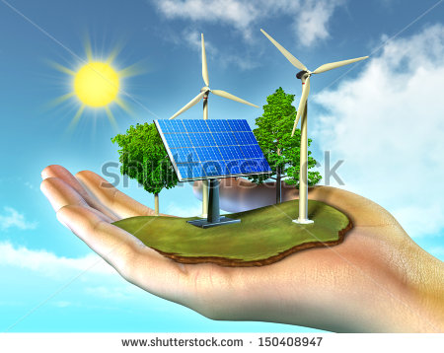
IMG03 | Shutterstock 243798025 | Recurso M5A | Ilustración | Horizontal | CN_06_12_REC260 _IMG03n.png | 286 x 286 px | CN_06_12_REC260 _IMG03a.png | 500 x 500 px | Explosión | 
IMG04 | Shutterstock 181221068 | Recurso M5A | Fotografía | Horizontal | CN_06_12_REC260 _IMG04n.png | 286 x 286 px | CN_06_12_REC260 _IMG04a.png | 500 x 500 px | Fuentes de energía | 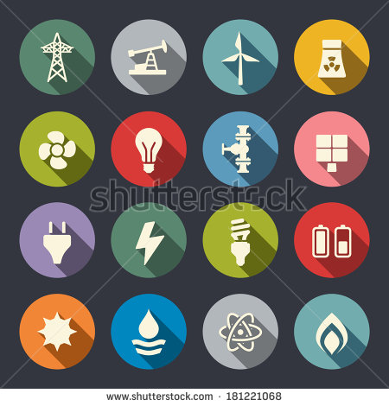
IMG05 | Shutterstock 133755755 | Recurso M5A | Fotografía | Horizontal | CN_06_12_REC260 _IMG05n.png | 286 x 286 px | CN_06_12_REC260 _IMG05a.png | 500 x 500 px | Energía solar | 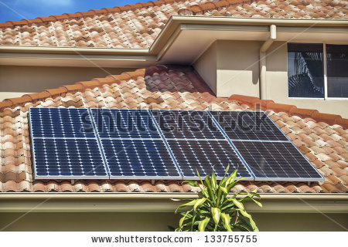
IMG06 | Shutterstock 217296592 | Recurso M5A | Fotografía | Horizontal | CN_06_12_REC260 _IMG06n.png | 286 x 286 px | CN_06_12_REC260 _IMG06a.png | 500 x 500 px | Doctor y paciente | 
IMG07 | Shutterstock 96229628 | Recurso M5A | Fotografía | Horizontal | CN_06_12_REC260 _IMG07n.png | 286 x 286 px | CN_06_12_REC260 _IMG07a.png | 500 x 500 px | Carbón | 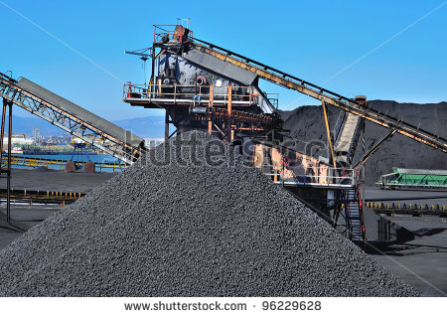
IMG08 | Shutterstock 115081180 | Recurso M5A | Fotografía | Horizontal | CN_06_12_REC260 _IMG08n.png | 286 x 286 px | CN_06_12_REC260 _IMG08a.png | 500 x 500 px | Aguas termales | 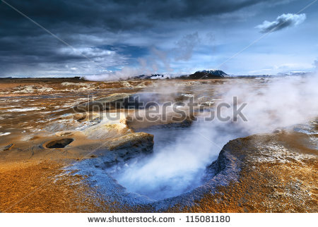
IMG09 | Shutterstock 77133733 | Recurso M5A | Fotografía | Horizontal | CN_06_12_REC260 _IMG09n.png | 286 x 286 px | CN_06_12_REC260 _IMG09a.png | 500 x 500 px | Planeta verde | 
IMG10 | Shutterstock 166287959 | Recurso M5A | Ilustración | Vertical | CN_06_12_REC260 _IMG10n.png | 286 x 286 px | CN_06_12_REC260 _IMG10a.png | 500 x 500 px | Energía limpia | 

